Intro


User Manual
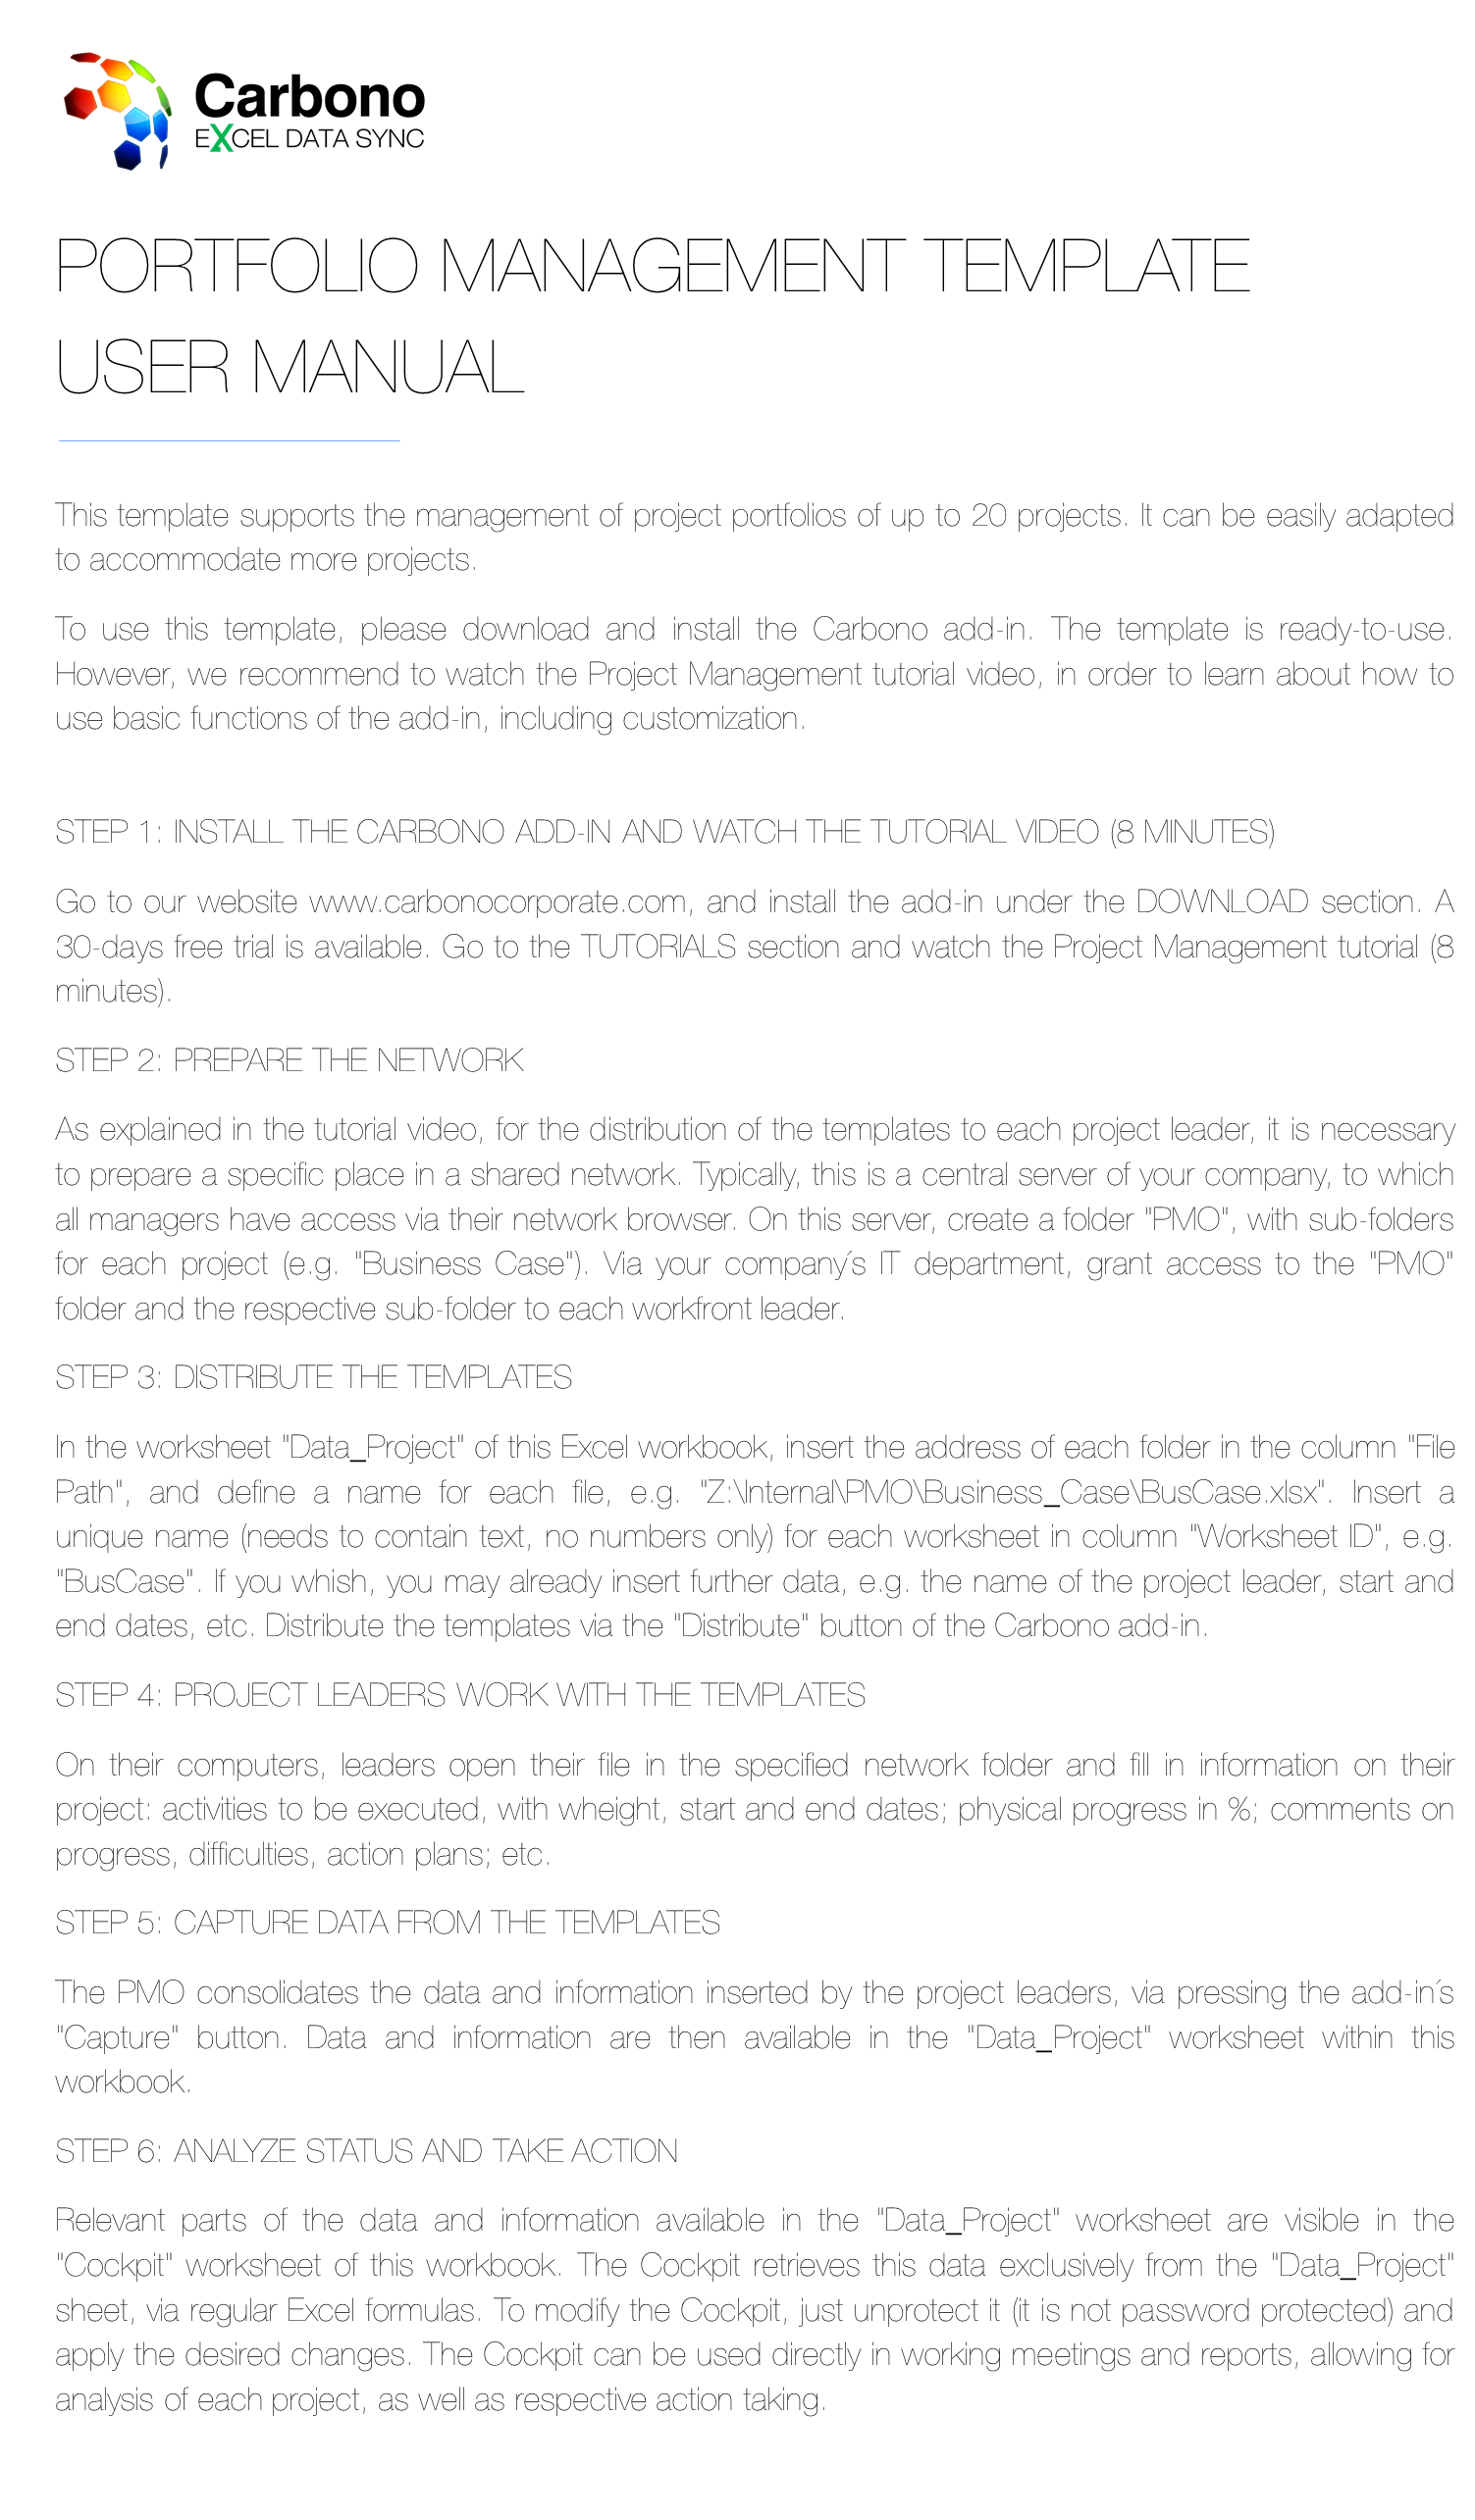

Cockpit
 | Portfolio |  |  |  |  |  |  |  |  |  |  |  |  |  |  |  |  |  |  |  |  |  |  | Comments on status and progress
 |  |  |  |  | Plan |  |  |  |  |  | #DIV/0! |  |  |  | Time Plan
 | Owner |  |  |  | Realized |  |  |  |  |  | #DIV/0! |  |  |  | Start |  |  |  | 0
 |  |  |  |  | #DIV/0! |  |  |  |  |  |  |  |  |  | End |  |  |  | 0
 | branco | azul | vermelho | amarelo | verde | faltante | agora | hoje
 | 0 | 0.00 | 0.00 | 0.00 | 0.00 | 0.00 | 0 | 4
 | 0 | 0.00 | 0.00 | 0.00 | 0.00 | 0.00 | 0 | 4
 | 0 | 0.00 | 0.00 | 0.00 | 0.00 | 0.00 | 0 | 4
 | 0 | 0.00 | 0.00 | 0.00 | 0.00 | 0.00 | 0 | 4
 | 0 | 0.00 | 0.00 | 0.00 | 0.00 | 0.00 | 0 | 4
 | 0 | 0.00 | 0.00 | 0.00 | 0.00 | 0.00 | 0 | 4
 | 0 | 0.00 | 0.00 | 0.00 | 0.00 | 0.00 | 0 | 4
 | 0 | 0.00 | 0.00 | 0.00 | 0.00 | 0.00 | 0 | 4
 | 0 | 0.00 | 0.00 | 0.00 | 0.00 | 0.00 | 0 | 4
 | 0 | 0.00 | 0.00 | 0.00 | 0.00 | 0.00 | 0 | 4
 | 0 | 0.00 | 0.00 | 0.00 | 0.00 | 0.00 | 0 | 4
 | 0 | 0.00 | 0.00 | 0.00 | 0.00 | 0.00 | 0 | 4
 | 0 | 0.00 | 0.00 | 0.00 | 0.00 | 0.00 | 0 | 4
 | 0 | 0.00 | 0.00 | 0.00 | 0.00 | 0.00 | 0 | 4
 | 0 | 0.00 | 0.00 | 0.00 | 0.00 | 0.00 | 0 | 4
 | 0 | 0.00 | 0.00 | 0.00 | 0.00 | 0.00 | 0 | 4
 | 0 | 0.00 | 0.00 | 0.00 | 0.00 | 0.00 | 0 | 4
 | 0 | 0.00 | 0.00 | 0.00 | 0.00 | 0.00 | 0 | 4
 | 0 | 0.00 | 0.00 | 0.00 | 0.00 | 0.00 | 0 | 4
 | 0 | 0.00 | 0.00 | 0.00 | 0.00 | 0.00 | 0 | 4

 |  |  |  | 2018-04-16 11:43:03
row no. in data sheet | Project | Weight | Leader | Plan | Real. |  | Início | Fim | Plano | Realizado | INICIO | VERMELHO | AMARELO | VERDE | AZUL | FALTANTE | CHECK | NDIAS | PLANO2 | REALIZADO2 | LINEAR | RESIZE | AGORA+2 | Comments | Update | 13
#N/A |  |  |  |  |  | F |  |  |  |  |  | #VALUE! |  |  |  |  |  |  |  |  |  |  | 4
#VALUE! |  |  |  |  |  | F |  |  |  |  |  | #VALUE! |  |  |  |  |  |  |  |  |  |  | 4
#VALUE! |  |  |  |  |  | F |  |  |  |  |  | #VALUE! |  |  |  |  |  |  |  |  |  |  | 4
#VALUE! |  |  |  |  |  | F |  |  |  |  |  | #VALUE! |  |  |  |  |  |  |  |  |  |  | 4
#VALUE! |  |  |  |  |  | F |  |  |  |  |  | #VALUE! |  |  |  |  |  |  |  |  |  |  | 4
#VALUE! |  |  |  |  |  | F |  |  |  |  |  | #VALUE! |  |  |  |  |  |  |  |  |  |  | 4
#VALUE! |  |  |  |  |  | F |  |  |  |  |  | #VALUE! |  |  |  |  |  |  |  |  |  |  | 4
#VALUE! |  |  |  |  |  | F |  |  |  |  |  | #VALUE! |  |  |  |  |  |  |  |  |  |  | 4
#VALUE! |  |  |  |  |  | F |  |  |  |  |  | #VALUE! |  |  |  |  |  |  |  |  |  |  | 4
#VALUE! |  |  |  |  |  | F |  |  |  |  |  | #VALUE! |  |  |  |  |  |  |  |  |  |  | 4
#VALUE! |  |  |  |  |  | F |  |  |  |  |  | #VALUE! |  |  |  |  |  |  |  |  |  |  | 4
#VALUE! |  |  |  |  |  | F |  |  |  |  |  | #VALUE! |  |  |  |  |  |  |  |  |  |  | 4
#VALUE! |  |  |  |  |  | F |  |  |  |  |  | #VALUE! |  |  |  |  |  |  |  |  |  |  | 4
#VALUE! |  |  |  |  |  | F |  |  |  |  |  | #VALUE! |  |  |  |  |  |  |  |  |  |  | 4
#VALUE! |  |  |  |  |  | F |  |  |  |  |  | #VALUE! |  |  |  |  |  |  |  |  |  |  | 4
#VALUE! |  |  |  |  |  | F |  |  |  |  |  | #VALUE! |  |  |  |  |  |  |  |  |  |  | 4
#VALUE! |  |  |  |  |  | F |  |  |  |  |  | #VALUE! |  |  |  |  |  |  |  |  |  |  | 4
#VALUE! |  |  |  |  |  | F |  |  |  |  |  | #VALUE! |  |  |  |  |  |  |  |  |  |  | 4
#VALUE! |  |  |  |  |  | F |  |  |  |  |  | #VALUE! |  |  |  |  |  |  |  |  |  |  | 4
#VALUE! |  |  |  |  |  | F |  |  |  |  |  | #VALUE! |  |  |  |  |  |  |  |  |  |  | 4

Project
Project | Date |  |  |  |  |  |  | Comments on status and progress |  |  |  |  |  |  |  |  |  |  | Project Description

Leader |  |  |  | Progress
 | Time Plan |  |  | Plan |  | #DIV/0!
Co-Leader | Start | 0 |  | Realized |  | #DIV/0!
 | End | 0 |  | #DIV/0!
 | branco | azul | vermelho | amarelo | verde | faltante | agora | delta
 | 0 | 0 | 0 | 0 | 0 | - | 0 | 2
 | 0 | 0 | 0 | 0 | 0 | - | 0 | 2
 | 0 | 0 | 0 | 0 | 0 | - | 0 | 2
 | 0 | 0 | 0 | 0 | 0 | - | 0 | 2
 | 0 | 0 | 0 | 0 | 0 | - | 0 | 2
 | 0 | 0 | 0 | 0 | 0 | - | 0 | 2
 | 0 | 0 | 0 | 0 | 0 | - | 0 | 2
 | 0 | 0 | 0 | 0 | 0 | - | 0 | 2
 | 0 | 0 | 0 | 0 | 0 | - | 0 | 2
 | 0 | 0 | 0 | 0 | 0 | - | 0 | 2
 | 0 | 0 | 0 | 0 | 0 | - | 0 | 2
 | 0 | 0 | 0 | 0 | 0 | - | 0 | 2
 | 0 | 0 | 0 | 0 | 0 | - | 0 | 2
 | 0 | 0 | 0 | 0 | 0 | - | 0 | 2
 | 0 | 0 | 0 | 0 | 0 | - | 0 | 2
 | 0 | 0 | 0 | 0 | 0 | - | 0 | 2
 | 0 | 0 | 0 | 0 | 0 | - | 0 | 2
 | 0 | 0 | 0 | 0 | 0 | - | 0 | 2
 | 0 | 0 | 0 | 0 | 0 | - | 0 | 2
 | 0 | 0 | 0 | 0 | 0 | - | 0 | 2
 | 0 | 0 | 0 | 0 | 0 | - | 0 | 2
 | 0 | 0 | 0 | 0 | 0 | - | 0 | 2
 | 0 | 0 | 0 | 0 | 0 | - | 0 | 2
 | 0 | 0 | 0 | 0 | 0 | - | 0 | 2
 | 0 | 0 | 0 | 0 | 0 | - | 0 | 2
 | 0 | 0 | 0 | 0 | 0 | - | 0 | 2
 | 0 | 0 | 0 | 0 | 0 | - | 0 | 2
 | 0 | 0 | 0 | 0 | 0 | - | 0 | 2
 | 0 | 0 | 0 | 0 | 0 | - | 0 | 2
 | 0 | 0 | 0 | 0 | 0 | - | 0 | 2
 | 0 | 0 | 0 | 0 | 0 | - | 0 | 2
 | 0 | 0 | 0 | 0 | 0 | - | 0 | 2
 | 0 | 0 | 0 | 0 | 0 | - | 0 | 2
 | 0 | 0 | 0 | 0 | 0 | - | 0 | 2
 | 0 | 0 | 0 | 0 | 0 | - | 0 | 2

Activities |  |  | Weight |  | Start |  | End |  | Plan | Real. | Status | DATA INICIAL | VERMELHO | AMARELO | VERDE | AZUL | FALTANTE | CHECK | NDIAS | PLANEJADO | REALIZADO | ATUALIZACAO | DELTA
 |  |  |  |  |  |  |  |  |  |  | FUT |  | 0 | 0 | 0 | 0 | - | 0.0 |  |  | 0 | 0 | 2
 |  |  |  |  |  |  |  |  |  |  | FUT |  | 0 | 0 | 0 | 0 | - | 0.0 |  |  | 0 | 0 | 2
 |  |  |  |  |  |  |  |  |  |  | FUT |  | 0 | 0 | 0 | 0 | - | 0.0 |  |  | 0 | 0 | 2
 |  |  |  |  |  |  |  |  |  |  | FUT |  | 0 | 0 | 0 | 0 | - | 0.0 |  |  | 0 | 0 | 2
 |  |  |  |  |  |  |  |  |  |  | FUT |  | 0 | 0 | 0 | 0 | - | 0.0 |  |  | 0 | 0 | 2
 |  |  |  |  |  |  |  |  |  |  | FUT |  | 0 | 0 | 0 | 0 | - | 0.0 |  |  | 0 | 0 | 2
 |  |  |  |  |  |  |  |  |  |  | FUT |  | 0 | 0 | 0 | 0 | - | 0.0 |  |  | 0 | 0 | 2
 |  |  |  |  |  |  |  |  |  |  | FUT |  | 0 | 0 | 0 | 0 | - | 0.0 |  |  | 0 | 0 | 2
 |  |  |  |  |  |  |  |  |  |  | FUT |  | 0 | 0 | 0 | 0 | - | 0.0 |  |  | 0 | 0 | 2
 |  |  |  |  |  |  |  |  |  |  | FUT |  | 0 | 0 | 0 | 0 | - | 0.0 |  |  | 0 | 0 | 2
 |  |  |  |  |  |  |  |  |  |  | FUT |  | 0 | 0 | 0 | 0 | - | 0.0 |  |  | 0 | 0 | 2
 |  |  |  |  |  |  |  |  |  |  | FUT |  | 0 | 0 | 0 | 0 | - | 0.0 |  |  | 0 | 0 | 2
 |  |  |  |  |  |  |  |  |  |  | FUT |  | 0 | 0 | 0 | 0 | - | 0.0 |  |  | 0 | 0 | 2
 |  |  |  |  |  |  |  |  |  |  | FUT |  | 0 | 0 | 0 | 0 | - | 0.0 |  |  | 0 | 0 | 2
 |  |  |  |  |  |  |  |  |  |  | FUT |  | 0 | 0 | 0 | 0 | - | 0.0 |  |  | 0 | 0 | 2
 |  |  |  |  |  |  |  |  |  |  | FUT |  | 0 | 0 | 0 | 0 | - | 0.0 |  |  | 0 | 0 | 2
 |  |  |  |  |  |  |  |  |  |  | FUT |  | 0 | 0 | 0 | 0 | - | 0.0 |  |  | 0 | 0 | 2
 |  |  |  |  |  |  |  |  |  |  | FUT |  | 0 | 0 | 0 | 0 | - | 0.0 |  |  | 0 | 0 | 2
 |  |  |  |  |  |  |  |  |  |  | FUT |  | 0 | 0 | 0 | 0 | - | 0.0 |  |  | 0 | 0 | 2
 |  |  |  |  |  |  |  |  |  |  | FUT |  | 0 | 0 | 0 | 0 | - | 0.0 |  |  | 0 | 0 | 2
 |  |  |  |  |  |  |  |  |  |  | FUT |  | 0 | 0 | 0 | 0 | - | 0.0 |  |  | 0 | 0 | 2
 |  |  |  |  |  |  |  |  |  |  | FUT |  | 0 | 0 | 0 | 0 | - | 0.0 |  |  | 0 | 0 | 2
 |  |  |  |  |  |  |  |  |  |  | FUT |  | 0 | 0 | 0 | 0 | - | 0.0 |  |  | 0 | 0 | 2
 |  |  |  |  |  |  |  |  |  |  | FUT |  | 0 | 0 | 0 | 0 | - | 0.0 |  |  | 0 | 0 | 2
 |  |  |  |  |  |  |  |  |  |  | FUT |  | 0 | 0 | 0 | 0 | - | 0.0 |  |  | 0 | 0 | 2
 |  |  |  |  |  |  |  |  |  |  | FUT |  | 0 | 0 | 0 | 0 | - | 0.0 |  |  | 0 | 0 | 2
 |  |  |  |  |  |  |  |  |  |  | FUT |  | 0 | 0 | 0 | 0 | - | 0.0 |  |  | 0 | 0 | 2
 |  |  |  |  |  |  |  |  |  |  | FUT |  | 0 | 0 | 0 | 0 | - | 0.0 |  |  | 0 | 0 | 2
 |  |  |  |  |  |  |  |  |  |  | FUT |  | 0 | 0 | 0 | 0 | - | 0.0 |  |  | 0 | 0 | 2
 |  |  |  |  |  |  |  |  |  |  | FUT |  | 0 | 0 | 0 | 0 | - | 0.0 |  |  | 0 | 0 | 2
 |  |  |  |  |  |  |  |  |  |  | FUT |  | 0 | 0 | 0 | 0 | - | 0.0 |  |  | 0 | 0 | 2
 |  |  |  |  |  |  |  |  |  |  | FUT |  | 0 | 0 | 0 | 0 | - | 0.0 |  |  | 0 | 0 | 2
 |  |  |  |  |  |  |  |  |  |  | FUT |  | 0 | 0 | 0 | 0 | - | 0.0 |  |  | 0 | 0 | 2
 |  |  |  |  |  |  |  |  |  |  | FUT |  | 0 | 0 | 0 | 0 | - | 0.0 |  |  | 0 | 0 | 2
 |  |  |  |  |  |  |  |  |  |  | FUT |  | 0 | 0 | 0 | 0 | - | 0.0 |  |  | 0 | 0 | 2

